对账
订单号 | 入住日期 | 离店日期 | 应收 |  |  |  | ,
999226030344392 | 2023-08-14 | 2023-08-15 | 145.64 | 145.64 | 3777741 | 0 | ,3777741 | 直连

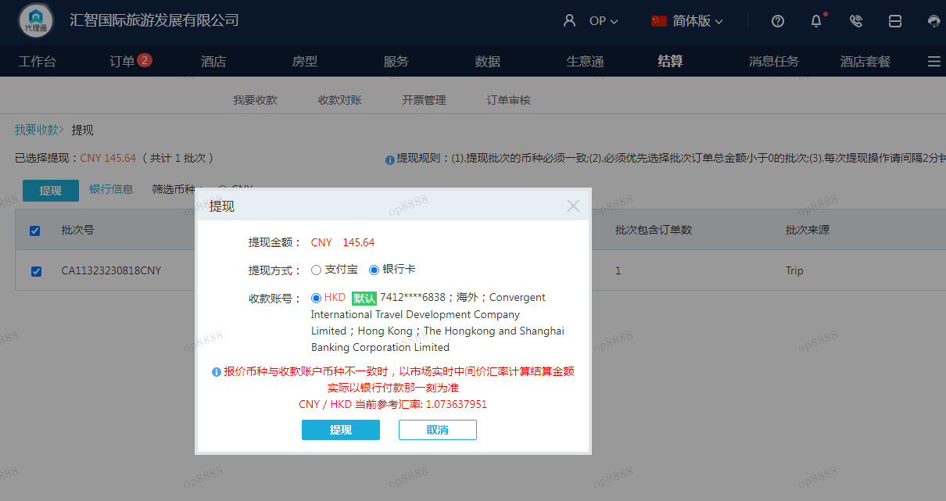
 |  |  | 145.64
 |  |  | CNY 145.64

A230818091548911 | 145.64 | 156.36
CNY / HKD 当前参考汇率: 1.073637951
总计：145.64 CNY/ 156.36 HKD

